Reportes Jmeter
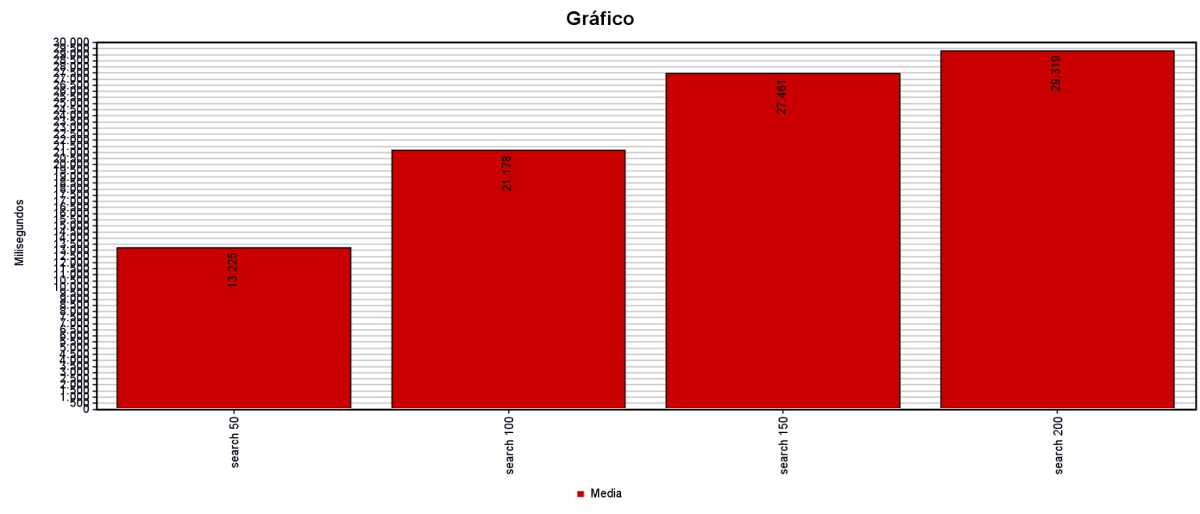
Pruebas JMeter página de Registro

Se hicieron 4 grupos de hilos, cada uno con 50, 100, 150 y 200 hilos. Se ve una respuesta demorada creciente y empieza a haber fallos a partir de los 100 hilos

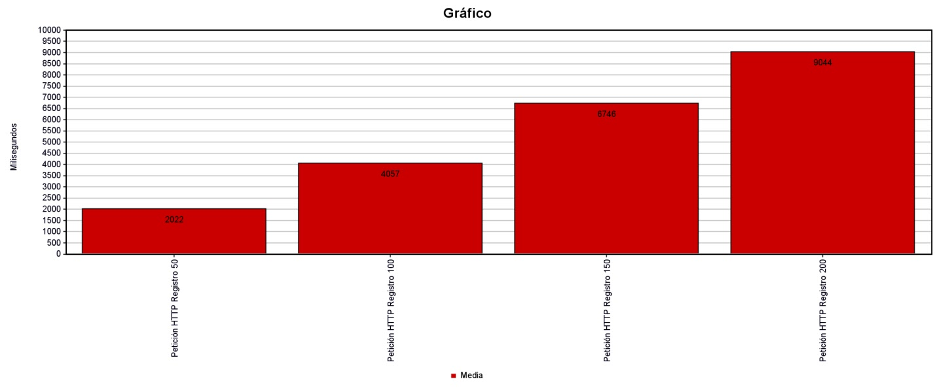

 |  | Reporte jmeter “carrito”

Se hicieron 4 grupos de hilos, cada uno con 50, 100, 150 y 200 hilos. Se ve una respuesta demorada creciente y empieza a haber fallos a partir de los 100 hilos

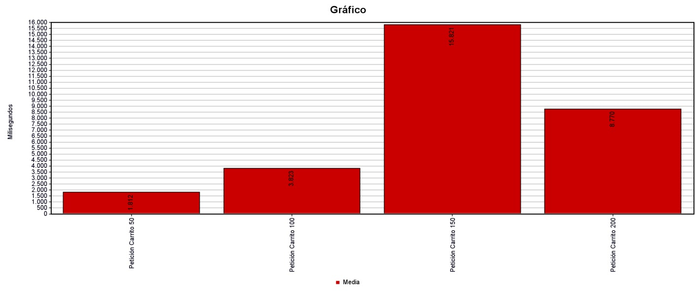

 |  | Reporte jmeter “Buscador”
 | Se hicieron 4 grupos de hilos, cada uno con 50, 100, 150 y 200 hilos. Se ve una respuesta demorada creciente y empieza a haber fallos a partir de los 50 hilos

